DADOS
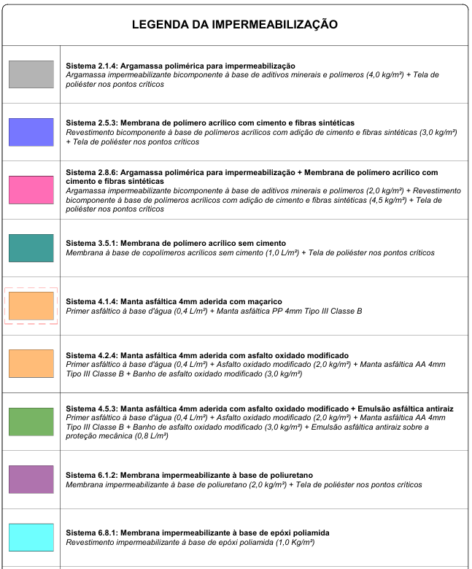

AMBIENTE
INTERNA
EXTERNA

 | LEGENDA DA IMPERMEABILIZAÇÃO

Sistema 2.1.4 | Argamassa polimérica para impermeabilização
Sistema 2.5.3 | Membrana de polímero acrílico com cimento e fibras sintéticas
Sistema 2.8.6 | Argamassa polimérica para impermeabilização + Membrana de polímero acrílico com cimento e fibras sintéticas
Sistema 3.5.1 | Membrana de polímero acrílico sem cimento
Sistema 4.1.4 | Manta asfáltica 4mm aderida com maçarico
Sistema 4.2.4 | Manta asfáltica 4mm aderida com asfalto oxidado modificado
Sistema 4.5.3 | Manta asfáltica 4mm aderida com asfalto oxidado modificado + Emulsão asfáltica antiraiz
Sistema 6.1.2 | Membrana impermeabilizante à base de poliuretano
Sistema 6.8.1 | Membrana impermeabilizante à base de epóxi poliamida

